FCP展示会・商談会シート
ＦＣＰ展示会・商談会シート |  |  |  |  |  | 記入日 |  |  |  | 年 |  |  |  |  |  | ■ 出展企業紹介

 |  |  |  |  |  |  |  | 月 |  | 日 |  |  |  |  |  | 出展企業名 |  | 株式会社Cooking&Glow

 |  |  |  |  |  |  |  |  |  |  |  | 第３.1版
■ 商品特性と取引条件 |  |  |  |  |  |  |  |  |  |  |  |  |  |  |  | 年間売上高 |  |  |  | 従業員数 （社員○名、パート○名など） | 3名

商品名 | 宮ぴくるす いろいろ野菜 |  |  |  |  |  |  |  |  |  |  |  |  |  |  | 代表者氏名 |  | 金原 恵美 |  |  | 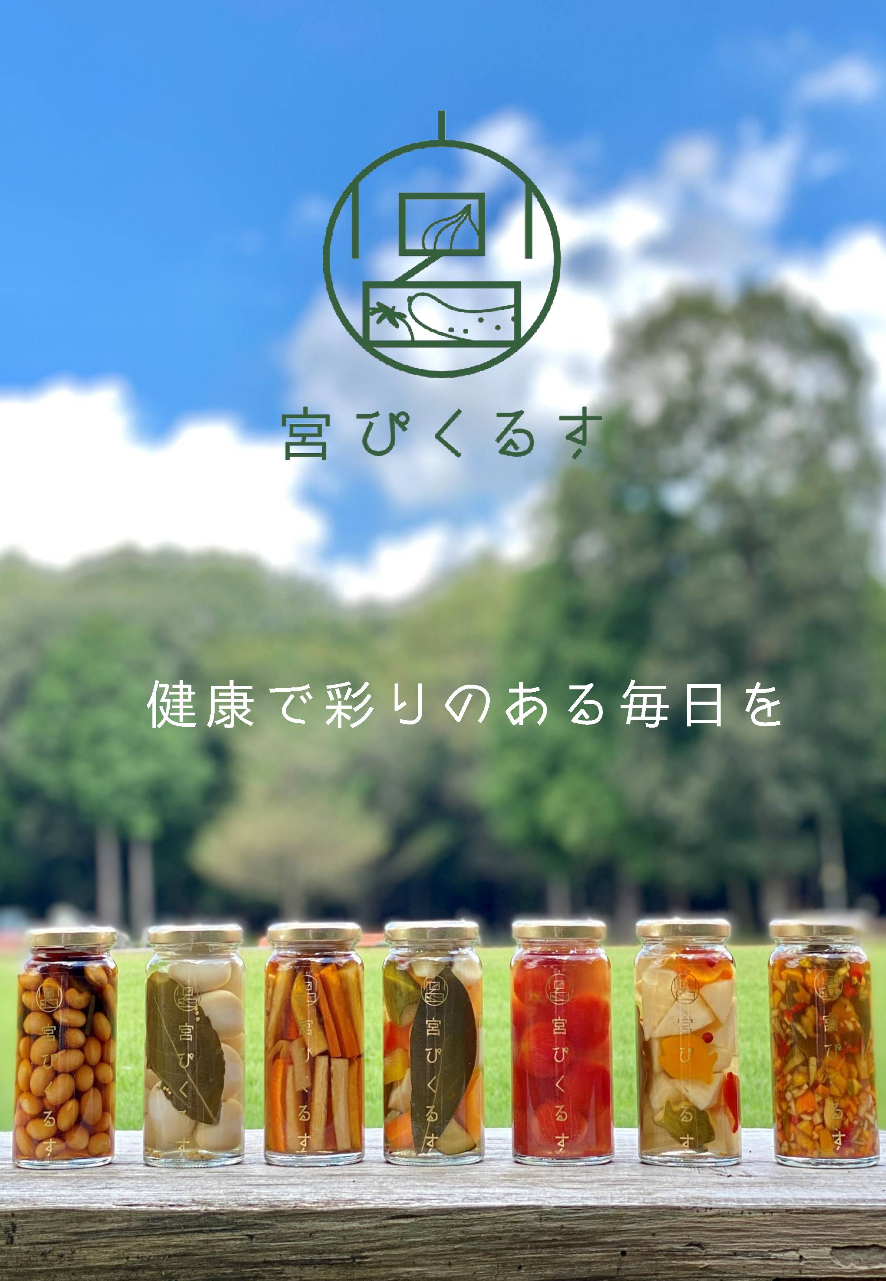 写真

 |  |  |  |  |  |  |  |  |  |  |  |  |  |  |  | メッセージ |  | 2020年より地元栃木県産の野菜と北関東唯一の酢蔵「中村嘉兵衛商店」のもろみ酢を贅沢に100％使用した【宮ぴくるす】を製造販売しております。基本の洋風・醤油ベースの和風・はちみつを使用したスイートと3風類の味を展開。1番のおすすめは醤油ベースの「かんぴょうと根菜のぴくるす」です。単品販売はもちろん専用ボックスで3本セット（いろいろ野菜・かんぴょうと根菜・ぷちとまと）のギフト販売もご用意しました。完全手作り・保存料不使用の身体にもやさしいピクルスです。
提供可能時期 （最もおいしい時期を（ ）内に記載） | 通年 |  |  |  | 賞味期限／消費期限 |  |  |  | 賞味期限 |  | 製造日から120日 |  | 消費期限 |  | D+0日

主原料産地 （漁獲場所等） | 大根（国内） |  |  |  | JANコード （13桁もしくは８桁） |  |  |  | 4570016080014

内容量 | 160g |  |  |  | 希望小売価格 |  |  |  | 税抜 |  | ¥611 |  | 税込（切捨） |  | ¥659
 |  |  |  |  |  |  |  |  |  |  |  |  | 税率 | 8%
1ケースあたり入数 | 12個 |  |  |  | 保存温度帯 |  |  |  | 常温 |  |  |  |  |  |  | ホームページ |  | http://cookingglow.storeinfo.jp/

発注リードタイム | その他（5日） |  |  |  | 販売エリアの制限 |  |  |  | ● 無 ◯ 有→ |  |  |  |  |  |  | 会社所在地 | 〒 | 321-0114 | 宇都宮市中島町613

最大・最小ケース納品単位 （◎ケース／日 など単位も記載） | 最大 | 30ケース／月 | 最小 | 30ケース | ケースサイズ（重量） |  |  |  | 縦(㌢) × 横(㌢) × 高さ(㌢） |  |  |  |  |  | 重量（㌔） | 工場等所在地 | 〒 | 321-0114 | 宇都宮市栃木県宇都宮市中島町６１３
 |  |  |  |  |  |  |  |  | 23.0 |  | 18.5 |  | 16.5 |  | 4.0
認証等 （商品・工場・農場等） | □有機JAS □ISO ※ □HACCP ※ □農業生産工程管理(GAP) ※ |  |  |  |  |  |  |  |  |  |  |  |  |  |  | 担当者 |  | 釡井里奈 |  | E - m a i l | info@cookingglow.com

 | □その他(右に記入→) |  |  |  |  |  |  |  |  |  |  |  |  |  |  | T E L |  | 028-612-8650 |  | F A X | 028-612-8650
 | ※印のものは、具体的な取得内容を記載 →

ターゲット | 売り先 |  | □外食 □中食 □商社・卸売 □メーカー □スーパーマーケット □百貨店 □その他小売 □ホテル・宴会・レジャー （□業務用対応可能 □ギフト対応可能 ） □その他 （右に記入→） |  |  |  |  |  |  |  |  |  |  |  |  | ■ 生産・製造工程アピールポイント ※農産品の場合は栽培面積・年間収穫量なども記載

 | お客様 （性別・年齢層など）

利用シーン （利用方法・おすすめレシピ等） | 残ったピクルス液50㏄にサラダ油大さじ３・塩小さじ１を加え、蓋を閉めてシェイクするとフレンチドレッシングに。

商品特徴 | スタンダードなオリジナル洋風ピクルス液に、きゅうり・大根・人参・パプリカを漬け込みました。無添加・保存料不使用の身体にもやさしいピクルスです。

 |  |  |  |  |  |  |  |  |  |  |  |  |  |  |  | 写 真
 |  |  |  |  |  |  |  |  |  |  |  |  |  |  |  | 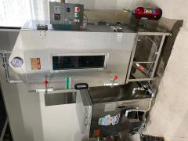 写真 |  |  | 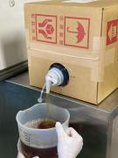 写真 |  | 写真
■ 商品写真

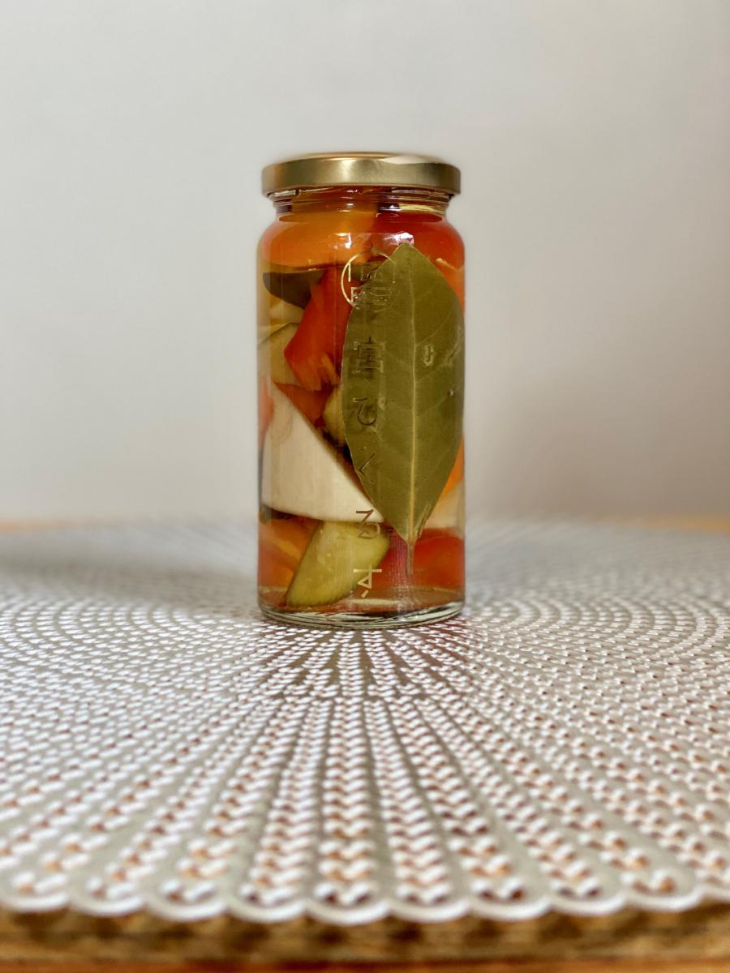 写真 商品の全体がわかる写真を貼付 |  |  |  |  | 一括表示 （現物の写真を字が読めるように画像で貼付）

 |  |  |  |  |  |  |  |  |  |  |  |  |  |  |  | ピクルス瓶を加熱する機械 |  |  | 中村嘉兵衛商店もろみ酢
 |  |  |  |  |  |  |  |  |  |  |  |  |  |  |  | ■ 品質管理情報

 |  |  |  |  |  |  |  |  |  |  |  |  |  |  |  | 商品検査の有無 |  | ◯ 無 ◯ 有→具体的に

 |  |  |  |  |  |  |  |  |  |  |  |  |  |  |  | 衛生管理への取組 |  | 生産・製造 工程の管理

 |  |  |  |  | ア レ ル ギ ー 表 示 （ 特 定 原 材 料 ） ※使用している項目には☑が入っています。 |  |  |  |  |  |  |  |  |  |  |  |  | 従業員の管理

 |  |  |  |  | 表示義務有 |  | □えび □かに □小麦 □そば □卵 □乳 □落花生
 |  |  |  |  |  |  |  |  |  |  |  |  |  |  |  |  |  | 施設設備の管理
 |  |  |  |  | 表示を奨励 （任意表示） |  | □あわび □いか □いくら □オレンジ □カシューナッツ □キウイフルーツ □牛肉 □くるみ □ごま □さけ □さば □大豆 □鶏肉 □バナナ □豚肉 □まつたけ □もも □やまいも □りんご □ゼラチン □アーモンド

 |  |  |  |  |  |  |  |  |  |  |  |  |  |  |  | 危 機 管 理 体 制 |  | 担当者連絡先 | 担当者名または 担当部署名 |  | 連絡先

 |  |  |  |  | 備考 |  | （当商品以外にアレルゲンを扱っている場合はその旨を記入） |  |  |  |  |  |  |  |  |  |  | 危機管理に関する対応や生産物賠償責任保険(PL保険)の加入など | PL保険加入

※今後ＦＣＰ事務局がシート普及拡大のためにセミナー等で掲載内容の紹介を行うことについて 右欄に○をして下さい。（無記入の場合は紹介しません。） |  |  |  |  |  |  |  |  |  |  |  |  |  | 承諾 ・ 拒否 |  | このシートは農林水産省フード・コミュニケーション・プロジェクト（FCP）により、作成されました。詳しくはhttp://www.maff.go.jp/j/shokusan/fcp/index.htmlをご覧下さい。

